交通費(宿泊無)
来社日 | 2026-08-03 |  | ～ | 2026-08-07 |  |  |  |  |  | 【Yahoo! 乗換案内】
氏名 | 卜部颯斗 |  |  |  |  |  |  |  |  | https://transit.yahoo.co.jp/
振込金額 | ¥10,450
例：横浜～田町まで移動し、横浜～品川まで定期がある場合 ➡ 品川～田町間のみ申請
【備考に書くこと】
・自宅最寄り以外を
起点・終点とする場合
（自宅発着よりも
安価な場合に限る）
例：親戚の家から来社。
【申請ルール】
※定期区間外のみ 申請してください。
移動手段 |  | 具体例 |  |  |  | 添付書類
電車・バス |  | 電車・バス |  |  |  | Yahoo!経路案内のスクリーンショット
電車・バス以外 |  | 新幹線･特急･飛行機・船舶・夜行バス |  |  |  | 領収書
在来線間は、乗換があっても1行でまとめて申請
【行き（自宅最寄り ⇒ 会社）】
No | 移動手段 | 区間（駅・停留所・空港名） |  |  | 片道金額 |  |  | 回数 |  | 総額 |  | 備考
1 | 電車・バス | 南林間 | ⇒ | 三田 | 1,045 | 円 | × | 5 | 回 | 5,225 | 円
 |  |  | ⇒ |  |  | 円 | × |  | 回 | 0 | 円
 |  |  | ⇒ |  |  | 円 | × |  | 回 | 0 | 円
 |  |  | ⇒ |  |  | 円 | × |  | 回 | 0 | 円
 |  |  | ⇒ |  |  | 円 | × |  | 回 | 0 | 円
金額＝ICカード利用時の最安値
この経路で来社した日数
【帰り（会社 ⇒ 自宅最寄り）】
No | 移動手段 | 区間（駅・停留所・空港名） |  |  | 片道金額 |  |  | 回数 |  | 総額 |  | 備考
2 | 電車・バス | 三田 | ⇒ | 南林間 | 1,045 | 円 | × | 5 | 回 | 5,225 | 円
 |  |  | ⇒ |  |  | 円 | × |  | 回 | 0 | 円
 |  |  | ⇒ |  |  | 円 | × |  | 回 | 0 | 円
 |  |  | ⇒ |  |  | 円 | × |  | 回 | 0 | 円
 |  |  | ⇒ |  |  | 円 | × |  | 回 | 0 | 円

上記申請のNoに対応する枠に画像を添付
【証明書添付】
1 |  |  |  |  |  | 2
添付書類 | Yahoo!乗換案内のスクリーンショット |  |  |  |  | 添付書類 |  | Yahoo!乗換案内のスクリーンショット
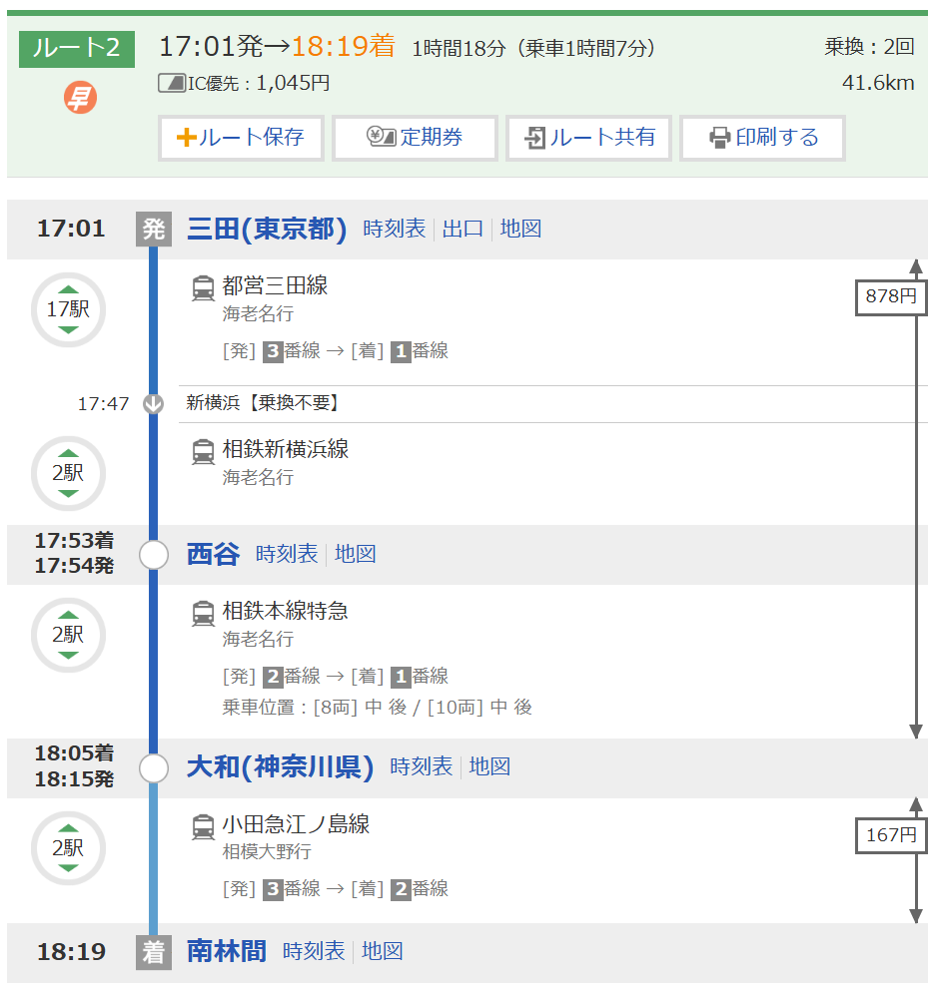
確認事項 | ● 区間・金額が申請と一致している ● 在来線（電車・バス）のみ → 乗換があっても1行で申請 ● 在来線以外も利用 → その前後で区間を分けて申請 |  |  |  |  | 確認事項 |  | ● 区間・金額が申請と一致している ● 在来線（電車・バス）のみ → 乗換があっても1行で申請 ● 在来線以外も利用 → その前後で区間を分けて申請
画像の貼り方については、右記参照
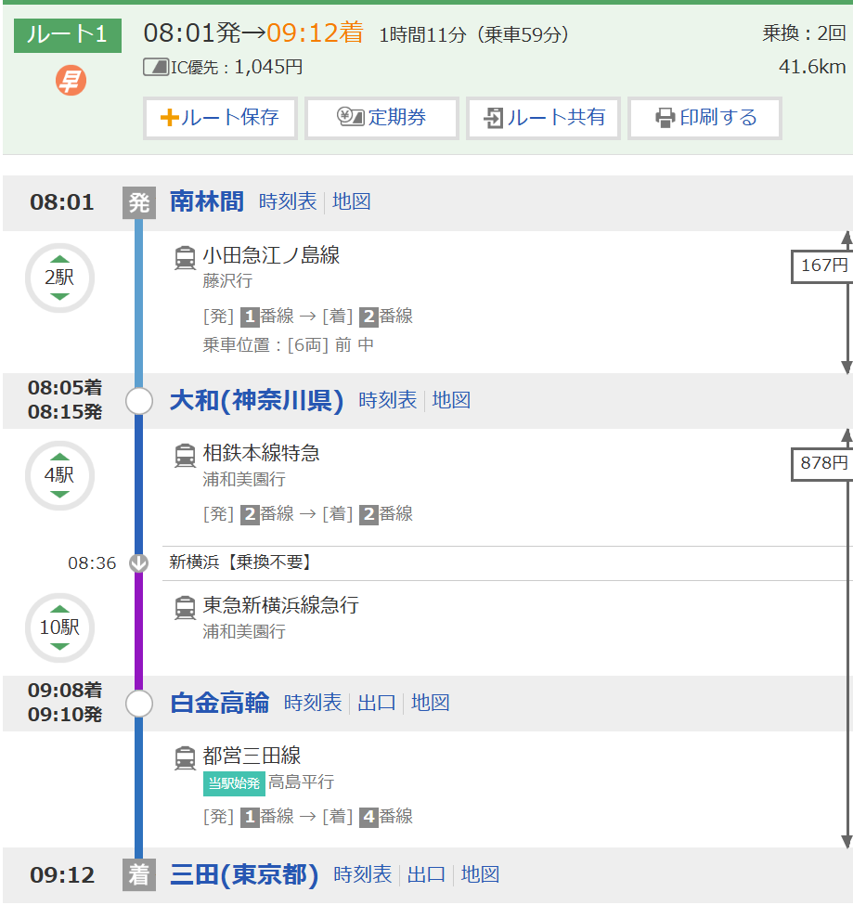 この枠いっぱいに画像を貼付 ※行き帰り同じ経路・金額の場合、帰りは画像空欄でOK |  |  |  |  |  | この枠いっぱいに画像を貼付 ※行き帰り同じ経路・金額の場合、帰りは画像空欄でOK |  |  |  |  |  |  | 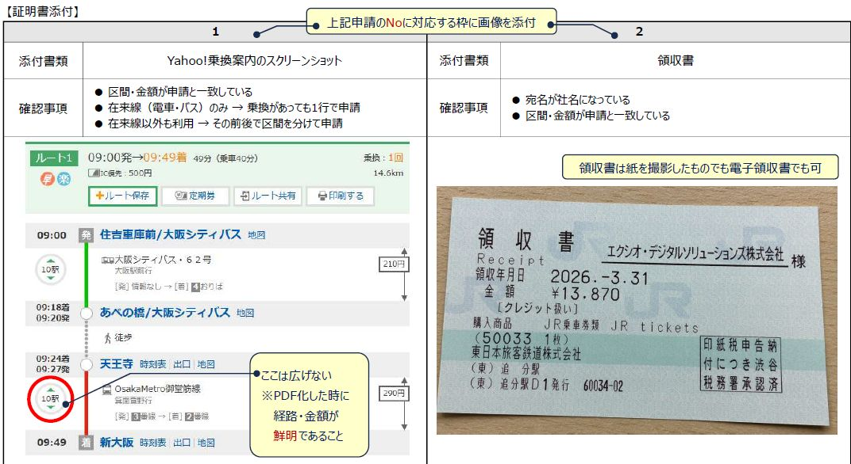
3 |  |  |  |  |  | 4

 |  |  |  |  |  |  |  |  |  |  |  |  | 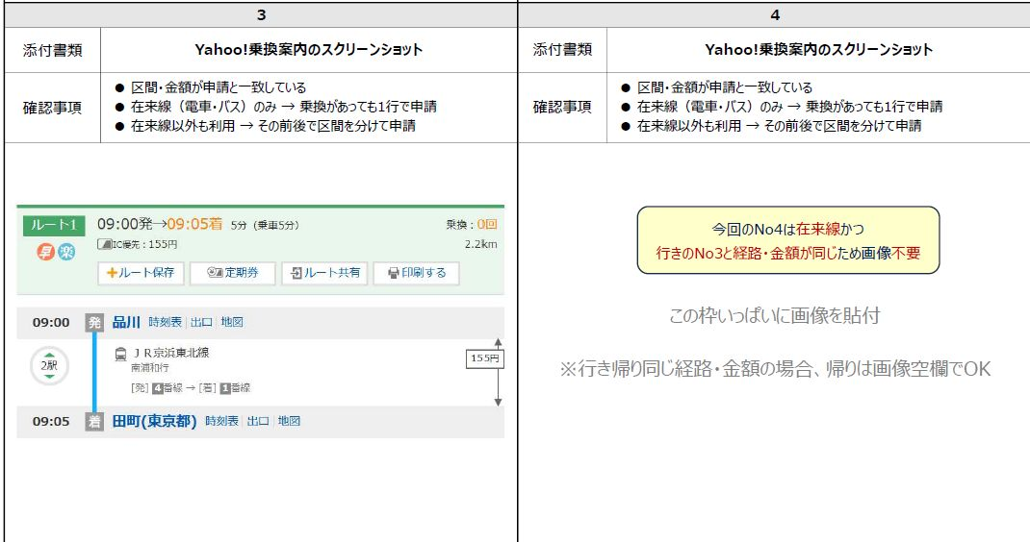
5 |  |  |  |  |  | 6

 |  |  |  |  |  |  |  |  |  |  |  |  | 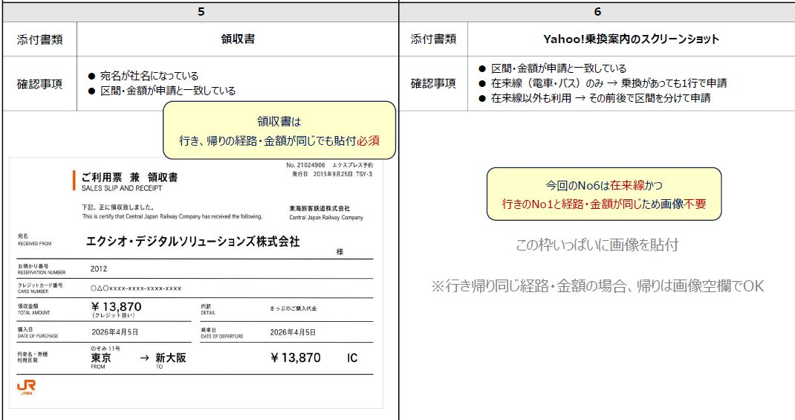
7 |  |  |  |  |  | 8

9 |  |  |  |  |  | 10

交通費(宿泊有)
来社日 |  |  | ～ |  |  |  |  |  | 【Yahoo! 乗換案内】
氏名 |  |  |  |  |  |  |  |  | https://transit.yahoo.co.jp/
振込金額 | ¥0
例：横浜～田町まで移動し、横浜～品川まで定期がある場合 ➡ 品川～田町間のみ申請
【備考に書くこと】
・自宅最寄り以外を
起点・終点とする場合
（自宅発着よりも
安価な場合に限る）
例：親戚の家から来社。
【申請ルール】
※定期区間外のみ 申請してください。
移動手段 |  | 具体例 |  |  | 添付書類
電車・バス |  | 電車・バス |  |  | Yahoo!経路案内のスクリーンショット
電車・バス以外 |  | 新幹線･特急･飛行機・船舶・夜行バス |  |  | 領収書
在来線間は、乗換があっても1行でまとめて申請
【前日（自宅最寄り ⇒ ホテル）】
No | 移動手段 | 区間（駅・停留所・空港名） |  | 片道金額 |  |  | 回数 |  | 総額 |  | 備考
 |  |  | ⇒ |  | 円 | × | 1 | 回 | 0 | 円
 |  |  | ⇒ |  | 円 | × | 1 | 回 | 0 | 円
 |  |  | ⇒ |  | 円 | × | 1 | 回 | 0 | 円
 |  |  | ⇒ |  | 円 | × | 1 | 回 | 0 | 円
 |  |  | ⇒ |  | 円 | × | 1 | 回 | 0 | 円
金額＝ICカード利用時の最安値
ホテル↔会社間の往復回数
【初日・中日（会社 ⇔ ホテル）】
No | 移動手段 | 区間（駅・停留所・空港名） |  | 片道金額 |  |  | 回数 |  | 総額 |  | 備考
 |  |  | ⇔ |  | 円 | × |  | 回 | 0 | 円
 |  |  | ⇔ |  | 円 | × |  | 回 | 0 | 円

【最終日（ホテル・会社 ⇒ 自宅最寄り）】
No | 移動手段 | 区間（駅・停留所・空港名） |  | 片道金額 |  |  | 回数 |  | 総額 |  | 備考
 |  |  | ⇒ |  | 円 | × | 1 | 回 | 0 | 円
 |  |  | ⇒ |  | 円 | × | 1 | 回 | 0 | 円
 |  |  | ⇒ |  | 円 | × | 1 | 回 | 0 | 円
 |  |  | ⇒ |  | 円 | × | 1 | 回 | 0 | 円
 |  |  | ⇒ |  | 円 | × | 1 | 回 | 0 | 円

上記申請のNoに対応する枠に画像を添付
【証明書添付】
1 |  |  |  |  | 2
添付書類
確認事項
画像の貼り方については、右記参照
 |  |  |  |  |  |  |  |  |  |  |  |  | 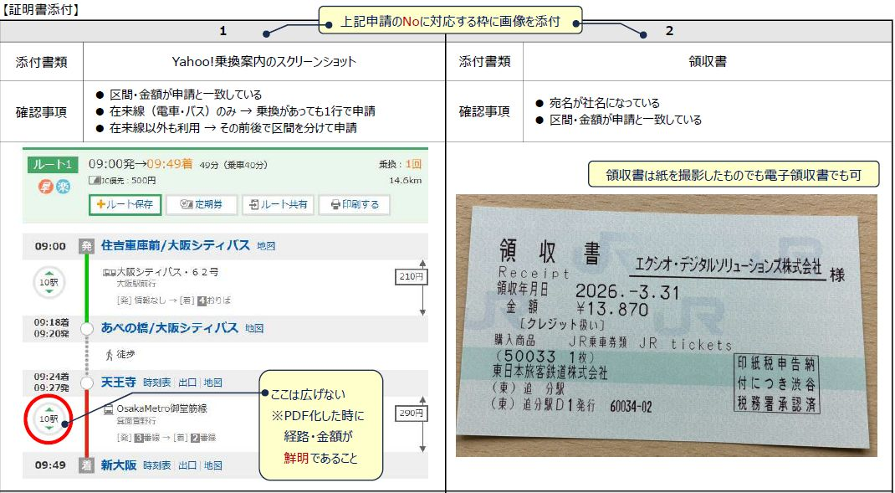
3 |  |  |  |  | 4

 |  |  |  |  |  |  |  |  |  |  |  | ] | 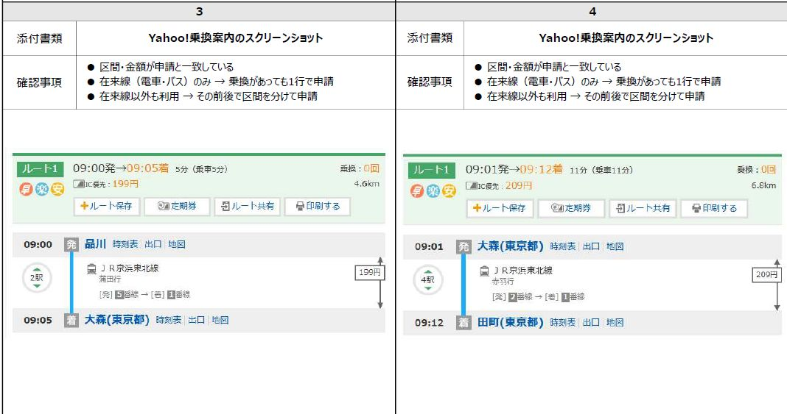
5 |  |  |  |  | 6

 |  |  |  |  |  |  |  |  |  |  |  |  | 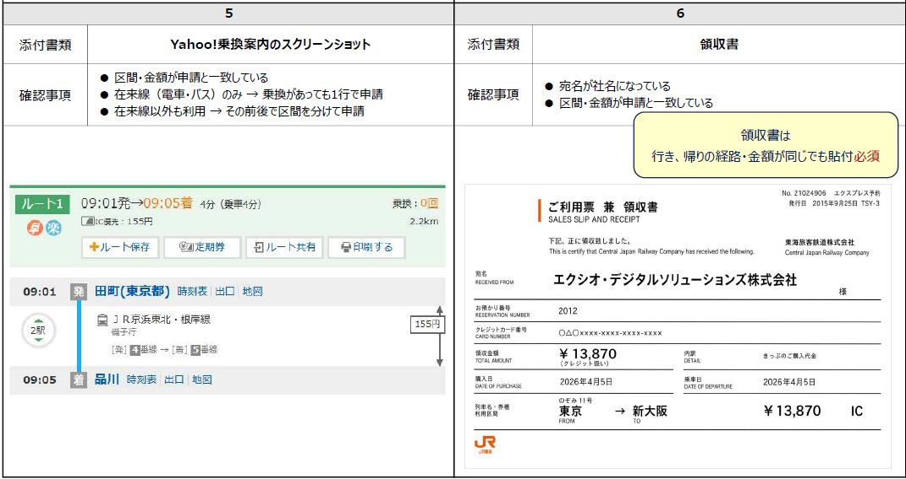
7 |  |  |  |  | 8

 |  |  |  |  |  |  |  |  |  |  |  |  | 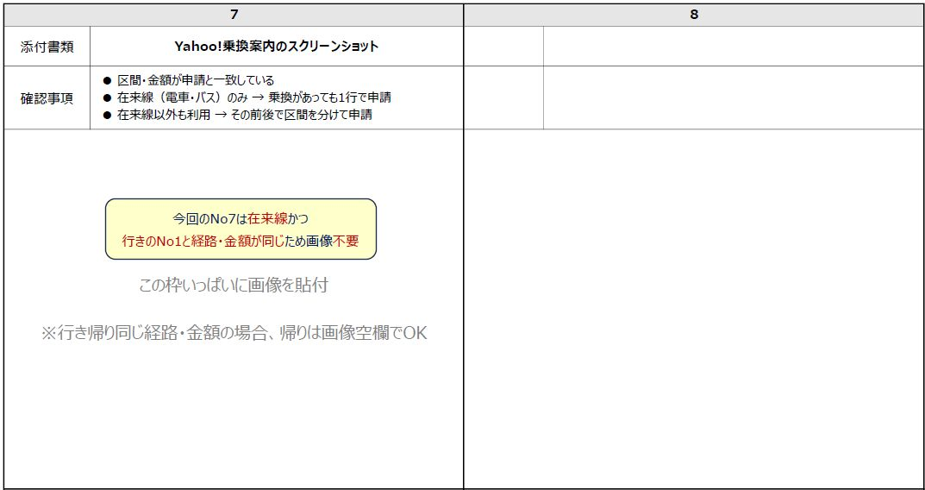
9 |  |  |  |  | 10

11 |  |  |  |  | 12

口座情報
「～銀行」は不要
NG: みずほ銀行
「～支店」は不要
NG: 新橋支店
半角ｶﾅ
姓と名の間は半角ｽﾍﾟｰｽ
ファイル提出の流れ
１．Ctrlキーを押したままPDF化したいシートを選択
例）宿泊無で来社した場合➡【交通費(宿泊無)】と【口座情報】シートを選択
２．①印刷タブを開く➡②プリンターで【Microsoft PDF】を選択➡③印刷ボタンで保存
３．ファイル名【来社した日付_氏名_EDS交通費申請書】として保存
例）20260401_サンプル太郎_EDS交通費申請書
※複数日来社した場合は、来社初日をファイル名に記載
４．マイページ上【交通費申請】より提出
①
②
③①
◆振込口座情報
青色のセル を入力してください。
 |  | 氏名 |  | 銀行コード |  | 銀行名 |  | 支店コード |  | 支店名 |  | 口座番号 |  | 口座名義(ｶﾅ) |  | 振込金額
記載例１ |  | 山田太郎 |  | 0001 |  | みずほ |  | 130 |  | 新橋 |  | 9999999 |  | ﾔﾏﾀﾞ ﾀﾛｳ |  | 5000
記載例２ |  | 山田花子 |  | 9900 |  | ゆうちょ |  | 198 |  | 一九八 |  | 123456 |  | ﾔﾏﾀﾞ ﾊﾅｺ |  | 5000
1 | , | 卜部颯斗 | , | 0009 | , | 三井住友 | , | 693 | , | 巣鴨 | , | 7677654 | , | ｳﾗﾍﾞ ｶｲﾄ | , | 10450
【ゆうちょ銀行の場合のみ】
最後の1は除いて記入
1234561 → 123456
「～円」や「,」は不要
NG: 1100円 1,100

◆画像添付 |  |  |  |  |  |  | 5
銀行名・支店名・口座番号・口座名義 が分かる写真を添付してください。
例：通帳、ネットバンキングのスクリーンショット
サンプル |  |  |  |  |  |  |  | 画像貼付欄
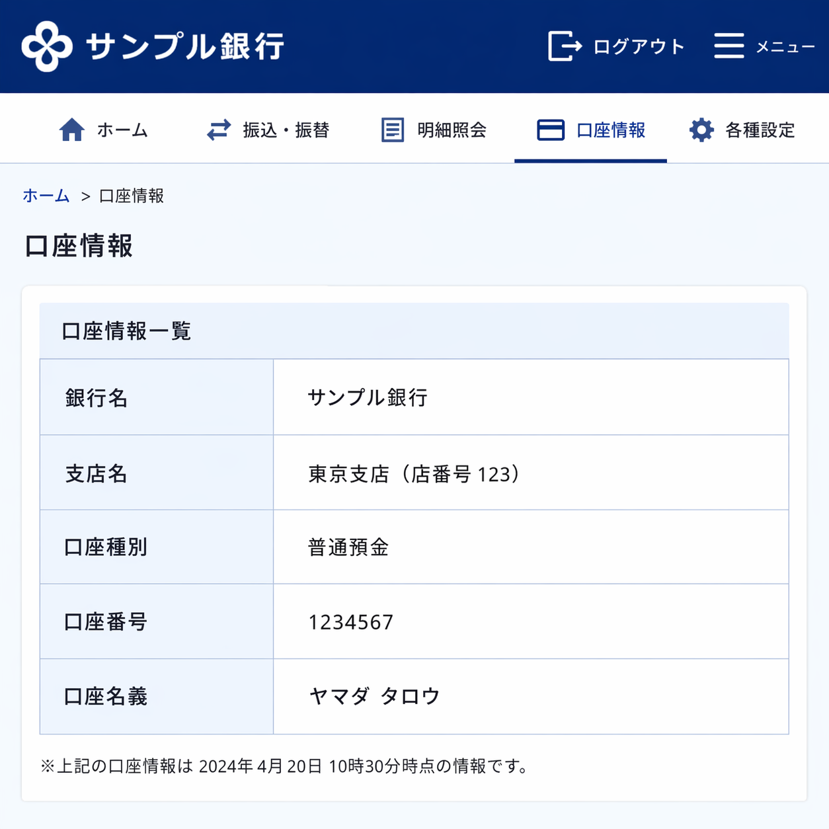 |  |  |  |  |  |  |  | 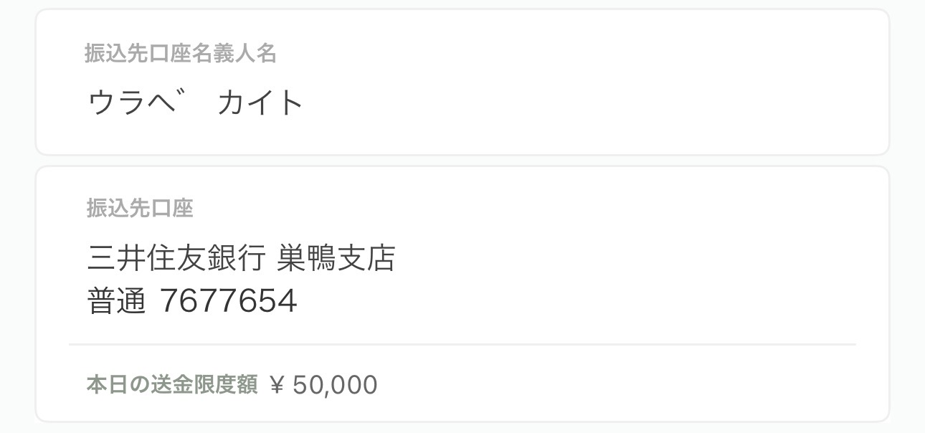 ※この枠いっぱいに画像を貼付 |  |  |  |  |  |  |  |  | 